Sheet1
材料名称 | 用途 | 背包缺少来源 | 来源弹窗缺少获取路径 | 解决方式 | ItemConfig-ID
源质精华 |  | √
万能碎片 |  | √
荣耀宝石 | SSR装备20、40、60等级突破 | √ |  |  | IES_StarUp_4
增幅宝石 |  | √ |  |  | IES_StarUp_3
守护宝石 |  | √ |  |  | IES_StarUp_2
力量宝石 |  | √ |  |  | IES_StarUp_1
突破源晶·清橙 | 所有装备10、30、50级突破 | √ |  |  | IES_StarUpDogFood_SSR
突破源晶·晶紫 |  | √ |  |  | IES_StarUpDogFood_SR
突破源晶·湛蓝 |  | √ |  |  | IES_StarUpDogFood_R
突破源晶·翠绿 |  | √ |  |  | IES_StarUpDogFood_N

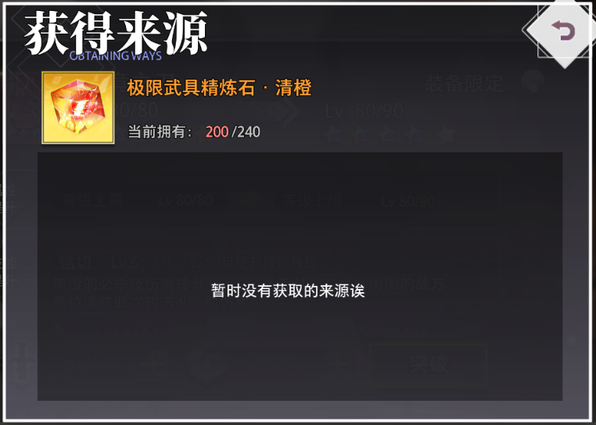
极限饰品精炼石·虹光 | UR装备100升110级材料 | √ | √ | 在itemconfig加获取来源——ItemResourceID | IEQ_Decoration_10 | reward里没有
极限护甲精炼石·虹光 |  | √ | √ |  | IEQ_Top_10
极限武具精炼石·虹光 |  | √ | √ |  | IEQ_Weapon_10
极限胫甲精炼石·虹光 |  | √ | √ |  | IEQ_Shoes_10
极限饰品精炼石·嫣红 | UR装备90升100级材料 | √ | √ |  | IEQ_Decoration_9
极限护甲精炼石·嫣红 |  | √ | √ |  | IEQ_Top_9
极限武具精炼石·嫣红 |  | √ | √ |  | IEQ_Weapon_9
极限胫甲精炼石·嫣红 |  | √ | √ |  | IEQ_Shoes_9
极限饰品精炼石·清橙 | UR装备80升90级材料 | √ | √ |  | IEQ_Decoration_8 | reward里没有
极限护甲精炼石·清橙 |  | √ | √ |  | IEQ_Top_8
极限武具精炼石·清橙 |  | √ | √ |  | IEQ_Weapon_8
极限胫甲精炼石·清橙 |  | √ | √ |  | IEQ_Shoes_8
极限饰品精炼石·极紫 | UR装备70升80级材料 | √ | √ |  | IEQ_Decoration_7 | MainDrop_E18S17
极限护甲精炼石·极紫 |  | √ | √ |  | IEQ_Top_7 | MainDrop_E18S08
极限武具精炼石·极紫 |  | √ | √ |  | IEQ_Weapon_7 | MainDrop_E18S04
极限胫甲精炼石·极紫 |  | √ | √ |  | IEQ_Shoes_7 | MainDrop_E18S12
武具精炼石·虹光 | 装备等级上限70 | √ |  |  | IEQ_Decoration_6
护甲精炼石·虹光 |  | √ |  |  | IEQ_Top_6
胫甲精炼石·虹光 |  | √ |  |  | IEQ_Weapon_6
饰品精炼石·虹光 |  | √ |  |  | IEQ_Shoes_6
武具精炼石·清橙 | 装备等级上限60 | √ |  |  | IEQ_Decoration_5
护甲精炼石·清橙 |  | √ |  |  | IEQ_Top_5
胫甲精炼石·清橙 |  | √ |  |  | IEQ_Weapon_5
饰品精炼石·清橙 |  | √ |  |  | IEQ_Shoes_5
武具精炼石·极紫 | 装备等级上限50 | √ |  |  | IEQ_Decoration_4
护甲精炼石·极紫 |  | √ |  |  | IEQ_Top_4
胫甲精炼石·极紫 |  | √ |  |  | IEQ_Weapon_4
饰品精炼石·极紫 |  | √ |  |  | IEQ_Shoes_4
武具精炼石·晶紫 | 装备等级上限40 | √ |  |  | IEQ_Decoration_3
护甲精炼石·晶紫 |  | √ |  |  | IEQ_Top_3
胫甲精炼石·晶紫 |  | √ |  |  | IEQ_Weapon_3
饰品精炼石·晶紫 |  | √ |  |  | IEQ_Shoes_3
武具精炼石·湛蓝 | 装备等级上限30 | √ |  |  | IEQ_Decoration_2
护甲精炼石·湛蓝 |  | √ |  |  | IEQ_Top_2
胫甲精炼石·湛蓝 |  | √ |  |  | IEQ_Weapon_2
饰品精炼石·湛蓝 |  | √ |  |  | IEQ_Shoes_2
武具精炼石·翠绿 | 装备等级上限20 | √ |  |  | IEQ_Decoration_1
护甲精炼石·翠绿 |  | √ |  |  | IEQ_Top_1
胫甲精炼石·翠绿 |  | √ |  |  | IEQ_Weapon_1
饰品精炼石·翠绿 |  | √ |  |  | IEQ_Shoes_1

